상품제안서
CC770 에코라이프 눈보호 학생 독서등 스탠드 | 상품코드: F26441

 |  |  |  |  |  |  | 02-412-0044 | www.easy1.co.kr
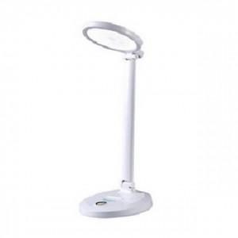

【상세/제작정보】 | 기본수량 미만 인쇄시 비용 추가

【인쇄/포장옵션】 | 실크 / 포장불가능

【공급단가】 | 수량 | 50~ | 100~ | 500~ | 1,000~ | 2,000~
*VAT별도 | 단가 | 13,250원 | 13,030원 | 12,720원 | 12,400원 | 12,180원

【상품 URL】 | https://dev.easy1.co.kr:443/src/goods_detail.php?gdno=26441

